228 школа
 |  | Проект Громадського бюджету
 |  | "Освітній коворкінг 228 школа"

 |  | ТЕХНІЧНЕ ЗАВДАННЯ

№ | Товари (роботи, услуги) | Фото | ТЗ | Кількість | Ціна | Сума
1 | КОМПЛЕКТ ПУФІВ "ЗАБАВНИЙ ШЕСТИКУТНИК" | 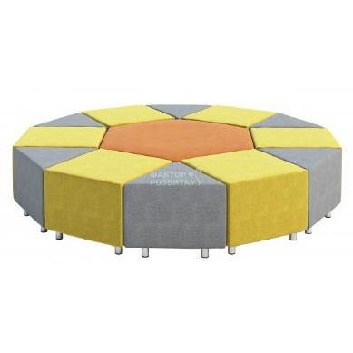 | Матеріал - каркас пуфів виготовлено з екологічно чистої фанери високої якості товщиною не менше 12мм та ХДФ товщиною не менше 3мм; - м'яка частина з первинного ППУ щільністю не менше 28 кг/м.куб., наповнювач меблевий - синтепон. Зовнішня оббивка - тканина Жаккард або Рогожка, Меблева фурнітура високої якості, в тому числі ніжки регульовані з хромованої труби d=50мм, висотою не менше 100мм. Розмір - шестикутник - 1120х970х450h мм; - трикутник - 560х485х450h мм; - квадрат - 560х560х450h мм. Склад - шестикутник - 1 шт.; - трикутник - 6 шт.; - квадрат - 6 шт.; | 3 | 28800 | 86400
2 | М'ЯКІ МОДУЛІ-4, МОЗАЇКА | 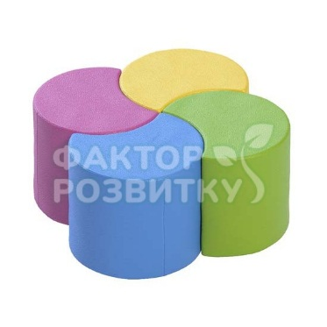 | Матеріал ПВХ без фталатів, первинний еластичний пінополіуретан, нитки (високоміцний поліестер) Розмір Загальні габарити (LxBxH): 650х650х300 мм Кожен з елементів 380х380х300 мм Склад 4 деталі | 2 | 4284 | 8568
3 | М'ЯКІ ПОДУШКИ - комплект із 15ШТ | 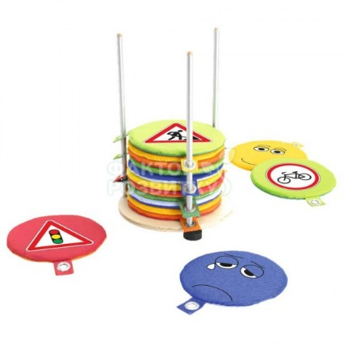 | Матеріал Стійка - фанера вищого гатунку, металева труба; подушки - ПВХ без фталатів, первинний еластичний пінополіуретан. Розмір Стійка - 500х500х900 мм; подушки - 350х35 мм. | 2 | 4980 | 9960
4 | СТЕЛАЖ КНИЖКОВИЙ ДЛЯ БІБЛІОТЕКИ ШАХМАТКА | 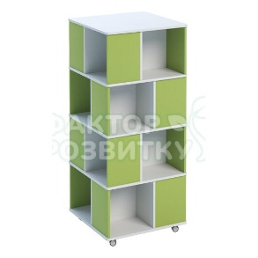 | Матеріал ДСП 18 мм, коліщатка Розмір 750х750х1590 мм Склад Шафа має 4 полиці з кожної з 4-х сторін. Загальна кількість полиць: 16. | 1 | 6060 | 6060
5 | ШАФА ДЛЯ ЗБЕРІГАННЯ РЕЧЕЙ УЧНЯ | 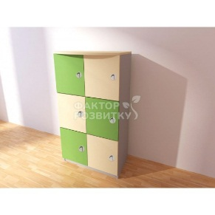 | Матеріал Ламінована плита ДСП товщиною 18 мм кольорова класу екологічної безпеки не менш Е-1, канти оздоблені крайкою пластиковою ПВХ товщиною не менш 0,6 мм. Розмір Габаритні 700х400х1290 мм Склад Шафа для речей 6 секцій Задня стінка ламінована ДВП білого кольору. Врізні пластикові ручки. | 10 | 2130 | 21300
6 | ШАФА ROOD | 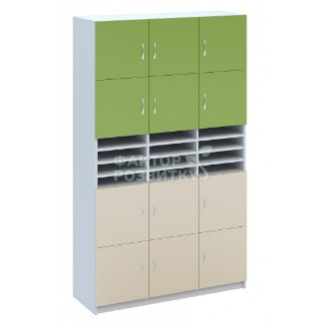 | Матеріал ДСП 18 мм, кромка ПВХ 0,5 мм Розмір 1200х400х2050 мм | 1 | 8382 | 8382
7 | ШАФА ВЕЛИКА РОЗПАШНА | 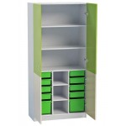 | Матеріал ДСП 18 мм, кромка ПВХ 0,5 мм Розмір 10 пластикових контейнерів для дидактичних матеріалів (8 шт - 420х300х100 мм, 2 шт - 420х300х230 мм). Габаритні розміри: 1000х500х2050 мм. | 1 | 6192 | 6192
8 | ШАФА MIRACLE | 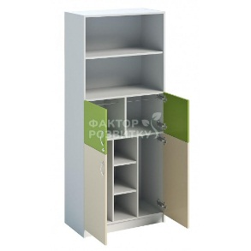 | Матеріал ДСП 18 мм, кромка ПВХ 0,5 мм Розмір 800х400х2050 мм Склад З подвійними дверима, має 1 відділення (з замком) для підвісних папок та полиці в нижній частині | 1 | 4410 | 4410
9 | ВІШАК КАКТУС УНІВЕРСАЛЬНИЙ НА КОЛІЩАТКАХ | 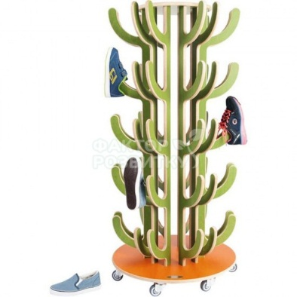 | Матеріал Фанера, коліщатка, фарба Розмір Діаметр 570 мм, висота 1265 мм. | 1 | 3672 | 3672
10 | СВІТЛОВІ КНОПКИ ДЛЯ ГОЛОСУВАННЯ (КОМПЛЕКТ ДЛЯ РОЛЬОВИХ ІГОР І ГРУПОВИХ ЗМАГАНЬ) | 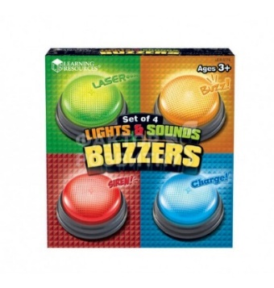 | Розмір 9 см Набір з чотирьох кнопок | 1 | 1380 | 1380
11 | Садові шахмати СШ-12. Король 310 мм | 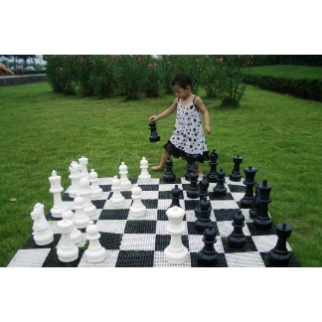 | Матеріал фігур Пластмаса поліетилен Розміри фігур Висота короля 310 мм Висота пішака 160 мм Діаметр основи короля 120 мм | 1 | 10500 | 10500
12 | Непередбачувані додаткові витрати (подорожчання товару, інфляція і т.д. - 20% від загальної вартості) |  |  |  |  | 33364.80
 |  |  |  |  |  | 200188.8

192 ДНЗ
 |  |  | Проект Громадського бюджету
"Ігрове обладнання для дитячого майданчика ДНЗ 192"

 |  |  | ТЕХНІЧНЕ ЗАВДАННЯ

№ | Товари (роботи, услуги) | Фото | Кількість | Технічні вимоги | Ціна/од | Сума
1 | Пісочниця з гіркою | 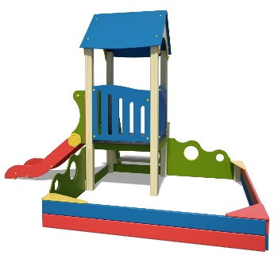 | 2 | Довжина - 3623 мм | 25000 | 50000
 |  |  |  | Ширина - 2500 мм
 |  |  |  | Висота - 2574 мм
 |  |  |  | Матеріали:
 |  |  |  | Вага - 229 кг
2 | Гірка мала | 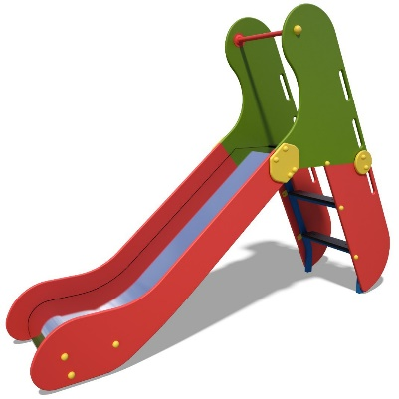 | 2 | Довжина - 2232 мм | 10000 | 20000
 |  |  |  | Ширина - 563 мм
 |  |  |  | Висота - 1682 мм
 |  |  |  | Матеріали:
 |  |  |  | Вага - 67 кг
3 | Гойдалка на пружинах | 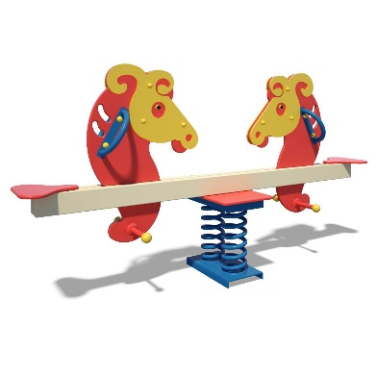 | 2 | Довжина - 2150мм | 10000 | 20000
 |  |  |  | Ширина - 480 мм
 |  |  |  | Висота - 1155 мм
 |  |  |  | Матеріали:
 |  |  |  | Вага - 70 кг
4 | Гойдалка-балансир 4-х місна | 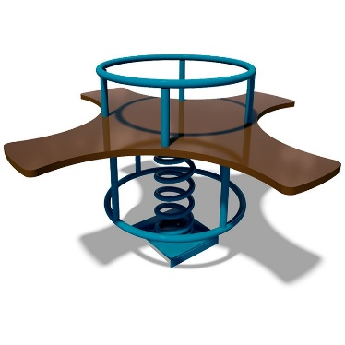 | 4 | Довжина - 1000 мм | 5500 | 22000
 |  |  |  | Ширина - 1000 мм
 |  |  |  | Висота - 577 мм
 |  |  |  | Матеріали:
 |  |  |  | Вага - 36,5 кг
5 | Пісочний столик "Мухомор" | 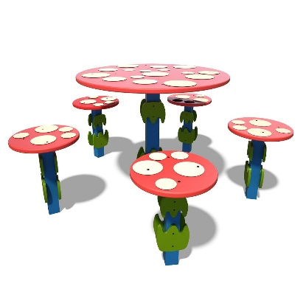 | 2 | Довжина - 1183 мм | 7500 | 15000
 |  |  |  | Ширина - 1138 мм
 |  |  |  | Висота - 535 мм
 |  |  |  | Матеріали:
 |  |  |  | Вага - 39,6 кг
6 | Пісочниця мала | 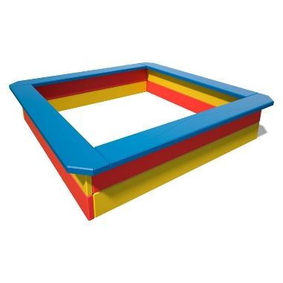 | 2 | Довжина - 1450 мм | 4500 | 9000
 |  |  |  | Ширина - 1450 мм
 |  |  |  | Висота - 310 мм
 |  |  |  | Матеріали:
 |  |  |  | Вага - 47 кг
7 | Доставка та монтаж обладнання |  |  |  |  | 32000
8 | Непередбачувані додаткові витрати (подорожчання товару, інфляція і т.д. - 20% від загальної вартості) |  |  |  |  | 33600.00
 |  |  |  |  |  | 201600

